Цінова пропозиція Додаток 2
Додаток №2 до Запиту №3317SS
 | Форма цінової пропозиції

(Назва Учасника), надає свою пропозицію щодо участі в тендері на закупівлю розкладних комплектів меблів для облаштування мобільних наметів.
Відомості про підприємство |  |  | Повне найменування учасника – суб’єкта господарювання
 |  |  | Ідентифікаційний код за ЄДРПОУ або реєстраційний номер облікової картки платника податків
 |  |  | Реквізити (адреса - юридична та фактична, телефон, факс, телефон для контактів, e-mail, розрахунковий рахунок)
Відомості про особу (осіб), які уповноважені представляти інтереси Учасника |  |  | (Прізвище, ім’я, по батькові, посада, контактний телефон).
Загальний обсяг закупівлі становить 92 комплекти меблів (де 1 комплект включає 1 стіл та 2 лавки). Учаснику необхідно вказати модель (торгову марку), виробника та детально зазначати технічні характеристики продукції у відповідності до параметрів та вимог технічного опису даної таблиці (у разі пропозиції аналогу) та обов’язково надати фото. Переможець тендеру зобов'язаний поставити продукцію у відповідності до поданої ним тендерної пропозиції без внесення додаткових змін. Товар має бути упаковано таким чином, щоб унеможливити його втрату цілісності та функціональних властивостей під час транспортування до місця поставки та його розвантажування. Вартість доставки має бути врахована у вартість товару.
№ п/п | Запит** |  |  | Пропозиція Учасника |  | Кількість, шт | Ціна, за одиницю, (з урахуванням всіх податків і зборів) * | Вартість, грн., (з урахуванням всіх податків і зборів) *
 |  |  |  | (вказати торгову марку, виробника, зазначити параметри та характеристики товару, що пропонується Учасником по кожному пункту) | НАДАТИ ФОТО

 | Назва предмету закупівлі | Технічні характеристики
1 | 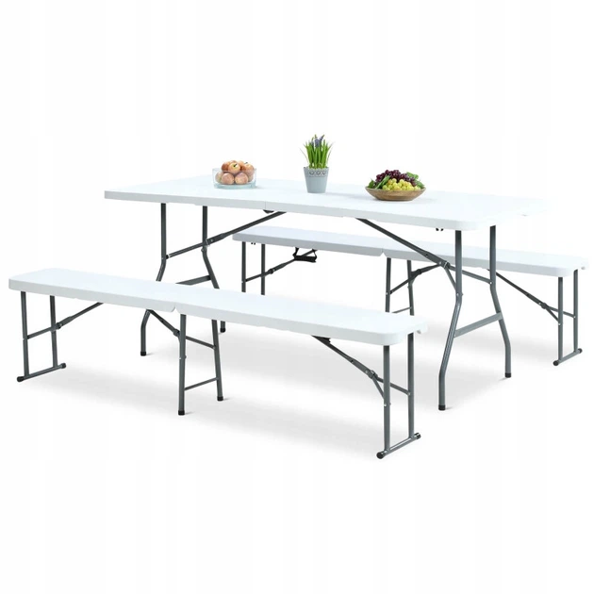 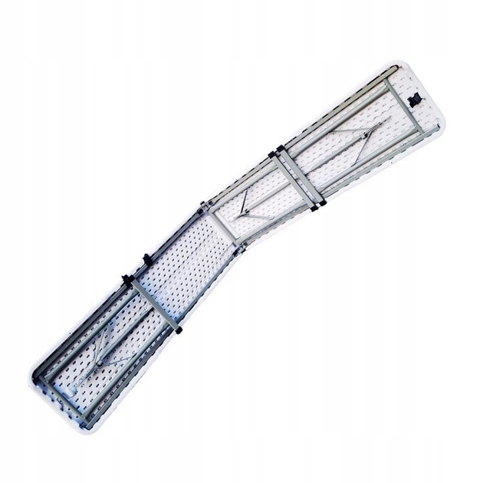 Лавка розкладна (туристична) | Конструкція: | Складана конструкція (ніжки складаються, сидіння складається навпіл за принципом валізи) для зручного транспортування та зберігання |  |  | 184 |  | 0.00
 |  | Матеріал сидіння: | Міцний пластик (HDPE або еквівалент), стійкий до вологи та механічних навантажень
 |  | Каркас: | Металевий посилений з захисним покриттям
 |  | Габаритні розміри(ДхШхВ) см: | Довжина: 180 см (допускається від 175 до 185 см) Ширина сидіння: 28 см (допускається від 25 до 30 см) Висота: 43,5 см (допускається від 40 до 45 см)
 |  | Колір: | Білий або світло-сірий
 |  | Наявність фіксаторів від мимовільного складання | Так
 |  | Допустиме навантаження: | не менше 200кг.
 | 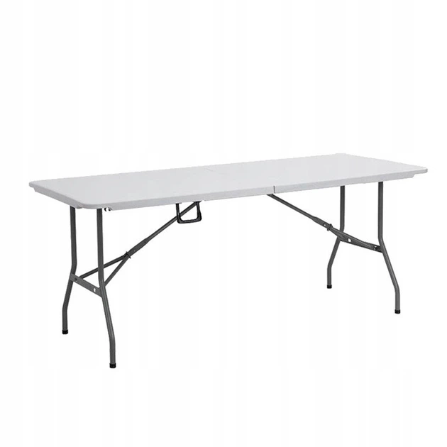 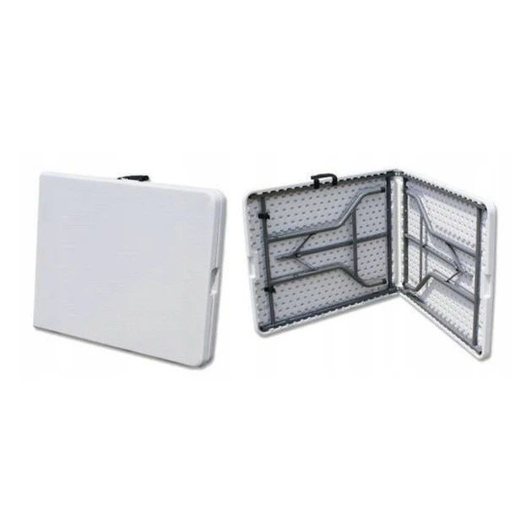 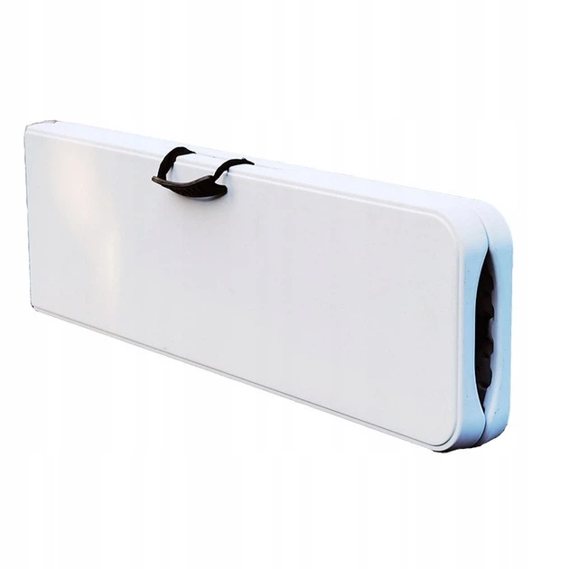 Стіл розкладний (туристичний) | Конструкція: | Складана конструкція (ніжки складаються, стільниця складається навпіл за принципом валізи) з ручкою для перенесення |  |  | 92 |  | 0.00
 |  | Матеріал стільниці: | Міцний пластик (HDPE або еквівалент), стійкий до вологи
 |  | Каркас: | Металевий з захисним покриттям
 |  | Габаритні розміри(ДхШхВ) см: | Довжина: 180 см (допускається від 175 до 185 см). Ширина: 74 см (допускається від 70 до 76 см)
 |  | Колір: | Білий або світло-сірий
 |  | Наявність фіксаторів від мимовільного складання | Так
Вартість пропозиції грн* |  |  |  |  |  |  | 0.00
* Товариство Червоного Хреста України є громадською неприбутковою організацією і просить надати максимальні знижки на товари, вказані у ціновому запиті.
** Закупівля відбувається одним лотом
Умови оплати: ________________________________ (обов’язково заповнити!)
Термін поставки: _____________________________ календарних днів з моменту укладення договору.
Термін гарантії: ____________________________ місяців (прописати)
Примітка: вартість одиниці продукції та загальну вартість пропозиції потрібно заповнювати у гривнях, зазначаючи цифрове значення, яке має не більше двох знаків після коми.
Ми погоджуємось, що у разі постачання неякісного Товару, зобов’язуємось забезпечити заміну неякісного Товару якісним за власний рахунок не пізніше 3 (трьох) робочих днів після отримання Товару від Замовника.
Ми погоджуємось, що всі витрати, пов’язані з доставкою товару, завантажувально-розвантажувальними роботами здійснюються за рахунок Постачальника за наданою адресою відповідно до розподілу, вказаного у Додатку №3.
Ми погоджуємося та ознайомлені з умовами типового Договору ТЧХУ (Додаток №4 до Запиту).
Ми погоджуємося з умовами, що Замовник має право розділити дану закупівлю між декількома постачальниками за умови наявності більш вигідних умов на різні позиції.
Ми погоджуємося з умовами, що Ви можете відхилити нашу чи всі надані пропозиції, та розуміємо, що Ви не обмежені у прийнятті будь-якої іншої пропозиції з більш вигідними для Вас умовами.
Ми погоджуємось зафіксувати цінову пропозицію протягом 90 днів календарних днів з моменту подачі
Подаючи свою пропозицію ми підтверджуємо повну комплектацію та відповідність умовам зазначеним в Запиті.
Учасники повинні надсилати цінові пропозиції з підписом і печаткою (за наявності) та окремо у форматі Excel.

 | Керівник організації/ФОП:____________________________ ( ____________________)
 | МП підпис ПІБ

